kontingenční graf 1
ÚKOL

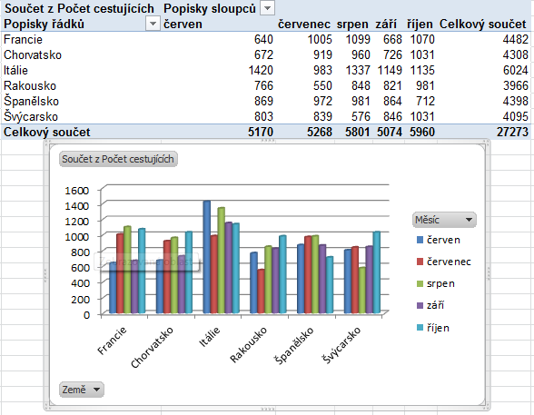
Země | Měsíc | Doprava | Délka pobytu | Počet cestujících
Francie | srpen | bus | 7 | 272
Francie | červen | letadlo | 7 | 120
Francie | srpen | letadlo | 7 | 412
Francie | září | letadlo | 7 | 122
Francie | říjen | vlastní doprava | 7 | 447
Francie | září | vlastní doprava | 7 | 260
Chorvatsko | červen | letadlo | 7 | 178
Chorvatsko | červen | vlastní doprava | 7 | 178
Chorvatsko | říjen | vlastní doprava | 7 | 332
Itálie | červen | vlastní doprava | 7 | 471
Rakousko | červenec | bus | 7 | 195
Rakousko | červen | letadlo | 7 | 157
Rakousko | červenec | letadlo | 7 | 164
Rakousko | srpen | vlastní doprava | 7 | 139
Španělsko | červenec | bus | 7 | 457
Španělsko | říjen | letadlo | 7 | 155
Španělsko | srpen | vlastní doprava | 7 | 443
Španělsko | září | vlastní doprava | 7 | 301
Švýcarsko | červenec | bus | 7 | 286
Švýcarsko | září | bus | 7 | 143
Švýcarsko | červen | vlastní doprava | 7 | 426
Švýcarsko | říjen | vlastní doprava | 7 | 258
Švýcarsko | srpen | vlastní doprava | 7 | 151
Francie | říjen | letadlo | 11 | 274
Francie | červen | vlastní doprava | 11 | 391
Chorvatsko | červenec | bus | 11 | 206
Chorvatsko | srpen | bus | 11 | 134
Chorvatsko | září | bus | 11 | 170
Chorvatsko | červenec | vlastní doprava | 11 | 267
Chorvatsko | srpen | vlastní doprava | 11 | 385
Chorvatsko | září | vlastní doprava | 11 | 432
Itálie | červen | letadlo | 11 | 489
Itálie | říjen | letadlo | 11 | 490
Itálie | září | letadlo | 11 | 487
Rakousko | srpen | letadlo | 11 | 392
Rakousko | září | letadlo | 11 | 135
Rakousko | říjen | vlastní doprava | 11 | 422
Rakousko | září | vlastní doprava | 11 | 282
Španělsko | říjen | bus | 11 | 285
Španělsko | červen | vlastní doprava | 11 | 355
Španělsko | červenec | vlastní doprava | 11 | 380
Švýcarsko | červenec | vlastní doprava | 11 | 316
Švýcarsko | září | vlastní doprava | 11 | 351
Francie | říjen | bus | 12 | 349
Francie | září | bus | 12 | 286
Chorvatsko | říjen | bus | 12 | 345
Chorvatsko | červenec | letadlo | 12 | 446
Chorvatsko | srpen | letadlo | 12 | 441
Chorvatsko | září | letadlo | 12 | 124
Itálie | červen | bus | 12 | 460
Itálie | říjen | bus | 12 | 259
Itálie | září | bus | 12 | 289
Itálie | říjen | vlastní doprava | 12 | 386
Rakousko | srpen | bus | 12 | 317
Rakousko | září | bus | 12 | 404
Rakousko | říjen | letadlo | 12 | 235
Španělsko | červen | letadlo | 12 | 159
Španělsko | říjen | vlastní doprava | 12 | 272
Švýcarsko | červen | bus | 12 | 377
Švýcarsko | říjen | bus | 12 | 290
Švýcarsko | srpen | bus | 12 | 289
Švýcarsko | říjen | letadlo | 12 | 483
Švýcarsko | srpen | letadlo | 12 | 136
Francie | červen | bus | 14 | 129
Francie | červenec | bus | 14 | 282
Francie | červenec | letadlo | 14 | 318
Francie | červenec | vlastní doprava | 14 | 405
Francie | srpen | vlastní doprava | 14 | 415
Chorvatsko | červen | bus | 14 | 316
Chorvatsko | říjen | letadlo | 14 | 354
Itálie | červenec | bus | 14 | 232
Itálie | srpen | bus | 14 | 457
Itálie | červenec | letadlo | 14 | 260
Itálie | srpen | letadlo | 14 | 401
Itálie | červenec | vlastní doprava | 14 | 491
Itálie | srpen | vlastní doprava | 14 | 479
Itálie | září | vlastní doprava | 14 | 373
Rakousko | červen | bus | 14 | 416
Rakousko | říjen | bus | 14 | 324
Rakousko | červen | vlastní doprava | 14 | 193
Rakousko | červenec | vlastní doprava | 14 | 191
Španělsko | červen | bus | 14 | 355
Španělsko | srpen | bus | 14 | 182
Španělsko | září | bus | 14 | 180
Španělsko | červenec | letadlo | 14 | 135
Španělsko | srpen | letadlo | 14 | 356
Španělsko | září | letadlo | 14 | 383
Švýcarsko | červenec | letadlo | 14 | 237
Švýcarsko | září | letadlo | 14 | 352

kontingenční graf 2
ÚKOL

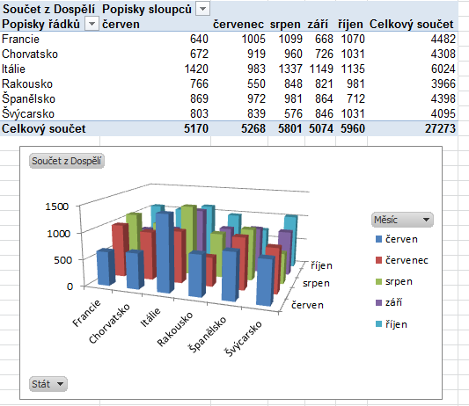
Stát | Měsíc | Doprava | Délka pobytu | Dospělí | Děti
Francie | červen | letadlo | 7 | 120 | 107
Francie | říjen | vlastní doprava | 7 | 447 | 109
Francie | srpen | bus | 7 | 272 | 113
Francie | srpen | letadlo | 7 | 412 | 128
Francie | září | letadlo | 7 | 122 | 136
Francie | září | vlastní doprava | 7 | 260 | 124
Chorvatsko | červen | letadlo | 7 | 178 | 117
Chorvatsko | červen | vlastní doprava | 7 | 178 | 128
Chorvatsko | říjen | vlastní doprava | 7 | 332 | 119
Itálie | červen | vlastní doprava | 7 | 471 | 100
Rakousko | červen | letadlo | 7 | 157 | 190
Rakousko | červenec | bus | 7 | 195 | 189
Rakousko | červenec | letadlo | 7 | 164 | 186
Rakousko | srpen | vlastní doprava | 7 | 139 | 144
Španělsko | červenec | bus | 7 | 457 | 114
Španělsko | říjen | letadlo | 7 | 155 | 192
Španělsko | srpen | vlastní doprava | 7 | 443 | 138
Španělsko | září | vlastní doprava | 7 | 301 | 148
Švýcarsko | červen | vlastní doprava | 7 | 426 | 185
Švýcarsko | červenec | bus | 7 | 286 | 132
Švýcarsko | říjen | vlastní doprava | 7 | 258 | 141
Švýcarsko | srpen | vlastní doprava | 7 | 151 | 194
Švýcarsko | září | bus | 7 | 143 | 131
Francie | červen | vlastní doprava | 11 | 391 | 177
Francie | říjen | letadlo | 11 | 274 | 122
Chorvatsko | červenec | bus | 11 | 206 | 184
Chorvatsko | červenec | vlastní doprava | 11 | 267 | 108
Chorvatsko | srpen | bus | 11 | 134 | 152
Chorvatsko | srpen | vlastní doprava | 11 | 385 | 123
Chorvatsko | září | bus | 11 | 170 | 123
Chorvatsko | září | vlastní doprava | 11 | 432 | 106
Itálie | červen | letadlo | 11 | 489 | 127
Itálie | říjen | letadlo | 11 | 490 | 137
Itálie | září | letadlo | 11 | 487 | 107
Rakousko | říjen | vlastní doprava | 11 | 422 | 136
Rakousko | srpen | letadlo | 11 | 392 | 105
Rakousko | září | letadlo | 11 | 135 | 125
Rakousko | září | vlastní doprava | 11 | 282 | 116
Španělsko | červen | vlastní doprava | 11 | 355 | 164
Španělsko | červenec | vlastní doprava | 11 | 380 | 200
Španělsko | říjen | bus | 11 | 285 | 122
Švýcarsko | červenec | vlastní doprava | 11 | 316 | 167
Švýcarsko | září | vlastní doprava | 11 | 351 | 169
Francie | říjen | bus | 12 | 349 | 165
Francie | září | bus | 12 | 286 | 197
Chorvatsko | červenec | letadlo | 12 | 446 | 162
Chorvatsko | říjen | bus | 12 | 345 | 116
Chorvatsko | srpen | letadlo | 12 | 441 | 145
Chorvatsko | září | letadlo | 12 | 124 | 145
Itálie | červen | bus | 12 | 460 | 116
Itálie | říjen | bus | 12 | 259 | 186
Itálie | říjen | vlastní doprava | 12 | 386 | 181
Itálie | září | bus | 12 | 289 | 181
Rakousko | říjen | letadlo | 12 | 235 | 189
Rakousko | srpen | bus | 12 | 317 | 138
Rakousko | září | bus | 12 | 404 | 156
Španělsko | červen | letadlo | 12 | 159 | 162
Španělsko | říjen | vlastní doprava | 12 | 272 | 104
Švýcarsko | červen | bus | 12 | 377 | 143
Švýcarsko | říjen | bus | 12 | 290 | 167
Švýcarsko | říjen | letadlo | 12 | 483 | 117
Švýcarsko | srpen | bus | 12 | 289 | 165
Švýcarsko | srpen | letadlo | 12 | 136 | 147
Francie | červen | bus | 14 | 129 | 188
Francie | červenec | bus | 14 | 282 | 160
Francie | červenec | letadlo | 14 | 318 | 138
Francie | červenec | vlastní doprava | 14 | 405 | 129
Francie | srpen | vlastní doprava | 14 | 415 | 150
Chorvatsko | červen | bus | 14 | 316 | 169
Chorvatsko | říjen | letadlo | 14 | 354 | 153
Itálie | červenec | bus | 14 | 232 | 190
Itálie | červenec | letadlo | 14 | 260 | 173
Itálie | červenec | vlastní doprava | 14 | 491 | 151
Itálie | srpen | bus | 14 | 457 | 124
Itálie | srpen | letadlo | 14 | 401 | 125
Itálie | srpen | vlastní doprava | 14 | 479 | 185
Itálie | září | vlastní doprava | 14 | 373 | 126
Rakousko | červen | bus | 14 | 416 | 124
Rakousko | červen | vlastní doprava | 14 | 193 | 107
Rakousko | červenec | vlastní doprava | 14 | 191 | 161
Rakousko | říjen | bus | 14 | 324 | 176
Španělsko | červen | bus | 14 | 355 | 150
Španělsko | červenec | letadlo | 14 | 135 | 163
Španělsko | srpen | bus | 14 | 182 | 100
Španělsko | srpen | letadlo | 14 | 356 | 141
Španělsko | září | bus | 14 | 180 | 165
Španělsko | září | letadlo | 14 | 383 | 196
Švýcarsko | červenec | letadlo | 14 | 237 | 103
Švýcarsko | září | letadlo | 14 | 352 | 117

kontingenční graf 3
ÚKOL

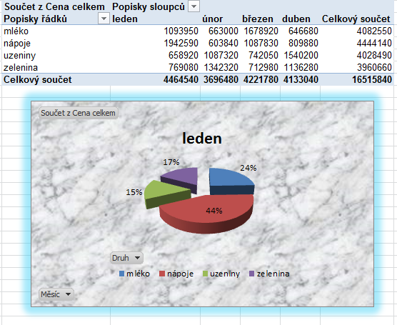
Měsíc | Rok | Druh | Prodejce | Oblast | Množství | Cena celkem
únor | 1995 | zelenina | Dvořák | jih | 2,560ks | 65,280 Kč
březen | 1985 | nápoje | Malý | jih | 2,560ks | 65,280 Kč
leden | 1990 | zelenina | Malý | jih | 2,560ks | 65,280 Kč
únor | 1995 | zelenina | Veselý | východ | 2,560ks | 65,280 Kč
leden | 1995 | nápoje | Malý | západ | 2,660ks | 67,830 Kč
leden | 1995 | nápoje | Veselý | jih | 2,660ks | 67,830 Kč
duben | 1995 | uzeniny | Veselý | sever | 2,760ks | 70,380 Kč
duben | 1995 | uzeniny | Veselý | západ | 2,760ks | 70,380 Kč
březen | 1995 | mléko | Veselý | jih | 2,860ks | 72,930 Kč
březen | 1995 | mléko | Veselý | západ | 2,860ks | 72,930 Kč
únor | 1994 | uzeniny | Dvořák | sever | 2,960ks | 75,480 Kč
únor | 1995 | uzeniny | Novák | západ | 2,960ks | 75,480 Kč
leden | 1994 | zelenina | Malý | jih | 3,060ks | 78,030 Kč
duben | 1994 | nápoje | Veselý | jih | 3,160ks | 80,580 Kč
duben | 1995 | nápoje | Veselý | západ | 3,160ks | 80,580 Kč
březen | 1994 | zelenina | Veselý | sever | 3,260ks | 83,130 Kč
březen | 1995 | zelenina | Veselý | západ | 3,260ks | 83,130 Kč
březen | 1984 | mléko | Malý | jih | 3,360ks | 85,680 Kč
leden | 1990 | zelenina | Malý | jih | 3,360ks | 85,680 Kč
únor | 1993 | uzeniny | Novák | jih | 3,360ks | 85,680 Kč
únor | 1995 | uzeniny | Novák | západ | 3,360ks | 85,680 Kč
leden | 1995 | nápoje | Novák | západ | 3,460ks | 88,230 Kč
leden | 1993 | nápoje | Veselý | západ | 3,460ks | 88,230 Kč
duben | 1995 | mléko | Novák | jih | 3,560ks | 90,780 Kč
duben | 1993 | mléko | Veselý | západ | 3,560ks | 90,780 Kč
březen | 1993 | uzeniny | Novák | jih | 3,660ks | 93,330 Kč
březen | 1993 | uzeniny | Novák | sever | 3,660ks | 93,330 Kč
únor | 1995 | mléko | Dvořák | jih | 3,760ks | 95,880 Kč
únor | 1992 | mléko | Dvořák | sever | 3,760ks | 95,880 Kč
leden | 1995 | nápoje | Malý | západ | 3,860ks | 98,430 Kč
duben | 1992 | mléko | Malý | sever | 3,960ks | 100,980 Kč
duben | 1992 | mléko | Novák | západ | 3,960ks | 100,980 Kč
únor | 1990 | zelenina | Dvořák | sever | 4,160ks | 106,080 Kč
únor | 1991 | zelenina | Dvořák | sever | 4,160ks | 106,080 Kč
únor | 1991 | zelenina | Veselý | sever | 4,160ks | 106,080 Kč
leden | 1990 | nápoje | Dvořák | sever | 4,260ks | 108,630 Kč
duben | 1995 | uzeniny | Dvořák | západ | 4,360ks | 111,180 Kč
duben | 1991 | uzeniny | Malý | sever | 4,360ks | 111,180 Kč
duben | 1991 | uzeniny | Veselý | západ | 4,360ks | 111,180 Kč
březen | 1995 | mléko | Dvořák | východ | 4,460ks | 113,730 Kč
únor | 1990 | uzeniny | Dvořák | sever | 4,560ks | 116,280 Kč
únor | 1990 | uzeniny | Dvořák | východ | 4,560ks | 116,280 Kč
leden | 1990 | zelenina | Malý | západ | 4,660ks | 118,830 Kč
duben | 1990 | nápoje | Veselý | jih | 4,760ks | 121,380 Kč
duben | 1990 | nápoje | Veselý | sever | 4,760ks | 121,380 Kč
duben | 1990 | nápoje | Veselý | západ | 4,760ks | 121,380 Kč
březen | 1990 | zelenina | Dvořák | sever | 4,860ks | 123,930 Kč
březen | 1990 | zelenina | Dvořák | sever | 4,860ks | 123,930 Kč
únor | 1989 | uzeniny | Dvořák | sever | 4,960ks | 126,480 Kč
únor | 1989 | uzeniny | Dvořák | východ | 4,960ks | 126,480 Kč
leden | 1989 | nápoje | Dvořák | východ | 5,060ks | 129,030 Kč
leden | 1989 | nápoje | Malý | sever | 5,060ks | 129,030 Kč
duben | 1989 | mléko | Dvořák | východ | 5,160ks | 131,580 Kč
duben | 1989 | mléko | Malý | sever | 5,160ks | 131,580 Kč
březen | 1989 | uzeniny | Dvořák | východ | 5,260ks | 134,130 Kč
březen | 1989 | uzeniny | Malý | sever | 5,260ks | 134,130 Kč
únor | 1988 | mléko | Dvořák | sever | 5,360ks | 136,680 Kč
březen | 1992 | zelenina | Malý | jih | 5,460ks | 139,230 Kč
leden | 1995 | zelenina | Novák | jih | 5,460ks | 139,230 Kč
leden | 1988 | mléko | Veselý | jih | 5,460ks | 139,230 Kč
duben | 1988 | zelenina | Veselý | jih | 5,560ks | 141,780 Kč
březen | 1988 | nápoje | Novák | západ | 5,660ks | 144,330 Kč
únor | 1987 | zelenina | Dvořák | sever | 5,760ks | 146,880 Kč
leden | 1987 | nápoje | Malý | západ | 5,860ks | 149,430 Kč
duben | 1987 | uzeniny | Veselý | jih | 5,960ks | 151,980 Kč
únor | 1986 | nápoje | Dvořák | jih | 6,160ks | 157,080 Kč
únor | 1985 | nápoje | Malý | jih | 6,160ks | 157,080 Kč
leden | 1992 | nápoje | Malý | jih | 6,260ks | 159,630 Kč
leden | 1985 | uzeniny | Malý | jih | 6,260ks | 159,630 Kč
březen | 1992 | zelenina | Novák | jih | 6,260ks | 159,630 Kč
leden | 1986 | uzeniny | Veselý | západ | 6,260ks | 159,630 Kč
duben | 1985 | zelenina | Malý | sever | 6,360ks | 162,180 Kč
duben | 1986 | zelenina | Malý | západ | 6,360ks | 162,180 Kč
březen | 1986 | nápoje | Novák | sever | 6,460ks | 164,730 Kč
únor | 1985 | mléko | Dvořák | sever | 6,560ks | 167,280 Kč
únor | 1984 | mléko | Malý | sever | 6,560ks | 167,280 Kč
leden | 1985 | uzeniny | Malý | sever | 6,660ks | 169,830 Kč
leden | 1985 | uzeniny | Novák | sever | 6,660ks | 169,830 Kč
duben | 1985 | uzeniny | Malý | východ | 6,760ks | 172,380 Kč
duben | 1985 | uzeniny | Veselý | východ | 6,760ks | 172,380 Kč
březen | 1985 | mléko | Novák | jih | 6,860ks | 174,930 Kč
únor | 1984 | zelenina | Dvořák | západ | 6,960ks | 177,480 Kč
leden | 1984 | mléko | Malý | sever | 7,060ks | 180,030 Kč
leden | 1984 | mléko | Malý | západ | 7,060ks | 180,030 Kč
duben | 1984 | zelenina | Malý | jih | 7,160ks | 182,580 Kč
duben | 1984 | zelenina | Malý | východ | 7,160ks | 182,580 Kč
březen | 1984 | nápoje | Malý | východ | 7,960ks | 202,980 Kč
březen | 1984 | nápoje | Novák | východ | 7,960ks | 202,980 Kč
únor | 1983 | zelenina | Malý | západ | 10,560ks | 269,280 Kč
leden | 1983 | nápoje | Veselý | západ | 10,660ks | 271,830 Kč
duben | 1983 | uzeniny | Novák | západ | 10,760ks | 274,380 Kč
březen | 1983 | mléko | Novák | západ | 10,860ks | 276,930 Kč
únor | 1982 | uzeniny | Dvořák | západ | 10,960ks | 279,480 Kč
leden | 1982 | zelenina | Malý | jih | 11,060ks | 282,030 Kč
březen | 1991 | mléko | Novák | jih | 11,060ks | 282,030 Kč
leden | 1991 | nápoje | Veselý | jih | 11,060ks | 282,030 Kč
duben | 1982 | nápoje | Novák | jih | 11,160ks | 284,580 Kč
březen | 1982 | uzeniny | Novák | jih | 11,260ks | 287,130 Kč
únor | 1981 | nápoje | Dvořák | západ | 11,360ks | 289,680 Kč
leden | 1981 | mléko | Malý | sever | 11,460ks | 292,230 Kč
duben | 1981 | uzeniny | Veselý | západ | 11,560ks | 294,780 Kč
březen | 1981 | mléko | Novák | jih | 11,660ks | 297,330 Kč
únor | 1980 | zelenina | Dvořák | jih | 11,760ks | 299,880 Kč
leden | 1991 | nápoje | Dvořák | jih | 11,860ks | 302,430 Kč
leden | 1980 | mléko | Malý | jih | 11,860ks | 302,430 Kč
březen | 1987 | mléko | Novák | jih | 11,860ks | 302,430 Kč
duben | 1980 | zelenina | Veselý | západ | 11,960ks | 304,980 Kč
březen | 1980 | nápoje | Veselý | západ | 12,060ks | 307,530 Kč

